AP_2-1.4
サンドボックスでコンテキスト依存セグメントを表示させる
目次
タスク名
サンドボックスの作成

ユーザー＞ページの編集
「サンドボックスのアクティブ化」ボタンをクリック
画面右上の「サンドボックスの作成」ボタンをクリック

名前 | 公開可能 | 説明
サプライヤサイト | はい | サプライヤサイトDFF |  | XXPO_SUPPLIER_SITE_DFF_ACTIVATE

すべてのツール
アクティブ | 名前 | 説明 | サポート・コンテキスト | 追加情報
Yes | ページ・コンポーザ | ページのコンテンツの追加と編集を行います。 | Site | -

画面右上の「作成して起動」ボタンをクリック

※サンドボックスが有効になると、ページ上部にヘッダが表示される。左上には設定した名前が表示される。

調達＞サプライヤの管理＞サイト
DFFを表示させたいサプライヤサイト画面を表示する。

ユーザー＞ページの編集
画面上部の「構造」ボタンをクリック |  | ※または「Structuer」

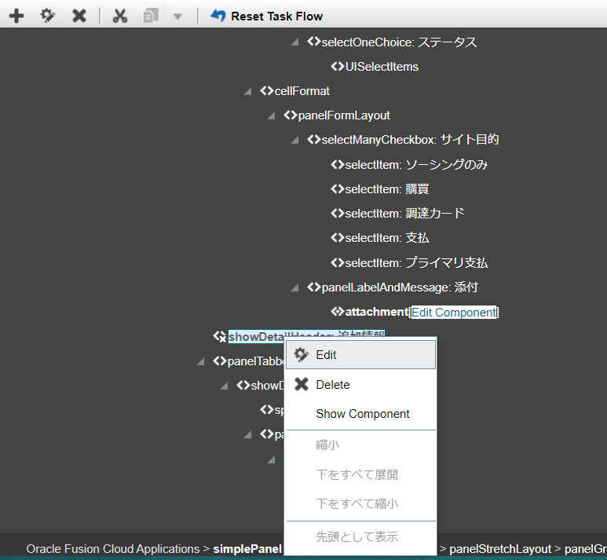
サプライヤサイトの「追加情報」上の「言語」をクリック ※または「追加情報」をクリック |  |  |  | 「追加情報」が活性化（非表示）の場合は、「Show Component」を押下
ポップアップ画面で「編集」ボタンをクリック
画面下部の黒いバーを上に引き上げると構造が表示される。

構造の中で以下を見つけ出す。
descriptiveFlexfield
上記項目を選択し、右クリック
「編集」をクリック | ※または「Edit」

Flexfield Propertiesタブ
モード | （NULL）
※今後、コンテキスト依存セグメントのみならずグローバルセグメントも使用する場合は、空欄にする。
「OK」ボタンをクリック

「追加情報」の「属性値」で「SALES-BU」が表示されることを確認する。 |  |  | ※表示されない場合は、一旦サンドボックスの編集を終了し、再度、入りなおす。

画面上部「コンテンツの追加」タブに移る |  | ※または「Add Content」
画面上部のサンドボックス名をクリックし、「公開」をクリック

メッセージが表示されるので「OK」を押下

遷移したサンドボックスの管理画面にて公開する。

公開を押下

メッセージが表示されるので「OK」を押下 |  | ※戻せなくなるので注意！！

参考 | PRC:POZ: Supplier Site DFF Is Not Deployed (Doc ID 2450744.1)
 | https://support.oracle.com/epmos/faces/DocumentDisplay?id=2450744.1&displayIndex=4

